1pp M+Ž A-vlevo
 |  | ST. ÚPRAVY WC II. Etapa - BUDOVA C - Potravináři V OBJEKTU ŠKOLY CHARBULOVA 106 618 00 BRNO
pol | oddíl | popis | výměra | mj | cena / mj bez DPH | Cena bez DPH | Cena oddíl bez DPH | Poznámka
 |  | WC 1pp+úklid |  |  |  |  | - Kč
 | Příprava | dočasné odpojení el. rozvodů +rozvody v přičkách před buráním v rozvaděči | 1 | kpl |  | - Kč |  | příprava na nové rovzody el. - osvětlení bude řešena samostatnou zakázkou školy v koordianci s realizací st. úprav sociálek
 |  | zakrytí topení a oken - tělesa vč. Folie a pásky | 1 | kpl |  | - Kč |  | 15m2
 |  | dočasná čistící zóna před vstupen do WC | 2 | kpl |  | - Kč
 |  |  |  |  |  | - Kč | - Kč |  | vyklizení a zakrytí nábytku - zajistí interně škola

 | Bourání | vybourání rýh v podlaze pro TZB - podlahy vč. st. kanalizace | 12.08 | m2 |  | - Kč |  | obnažení hydroizolace pro budoucí napojení; hl. 0,75-1,5m; zemina bude dočasně uskladněna na chodbě pro opětvoné vyuźití; šířka rýhy 0,70m
 |  | vybourání rozvodů ve stěně pro napojení kanalizace - stoupačky 1pp | 10 | kpl |  | - Kč
 |  | Vybourání podlahy pro sprhové kouty tl. 150mm | 0.88 | m2 |  | - Kč
 |  | transport - odvoz suti + uskladnění suti | 1 | kpl |  | - Kč |  | je nadbytečný materiál podlah

 |  | Demontáž sanity - umyvadla 6x, WC 11x, výlevka 1x + odvoz a skládkovné; vč, batérií a ventilů, hadic a odpadu | 18 | kpl |  | - Kč |  | vč. Transportu na dvůr
 |  | Demontáž st. stoupaček voda pisoáry, teplá a studená voda umavalda a WC vč. Opláštení stoupačky; sv. výška patra 3,25m´ | 3 | kpl |  | - Kč |  | na výšku patra 3600mm + prostup stropem
 |  | Vybourání stoupačky kanalizace WC DN100 + opláštění SDK; sv. výška patra 3,25m´ | 4 | kpl |  | - Kč |  | na výšku patra 3600mm + prostup stropem
 |  | Osekání keramického obkladu stěn | 146.75 | m2 |  | - Kč |  | vč. Transportu na dvůr do kontejneru na suť
 |  | Vybourání st. příček WC tl. 75mm/ výšky 2,20m vč. demontáže dveří a ocel. Zárubní + luxferovách pásů nad 2,20m po strop 3,25m | 66.93 | m2 |  | - Kč |  | vč. Transportu na dvůr do kontejneru na suť
 |  | Prostupy pro kanalizaci ve zdi do tl. 150mm | 1 | kpl |  | - Kč
 |  | Protupy pro rozvody vody ve zdi do tl. 150mm | 1 | kpl |  | - Kč
 |  | vybourání st. rozvodů ve stěně pro napojení TZB | 1 | kpl |  | - Kč |  | rozvody vody st. sprcha
 |  | srovnání podlahy v celé ploše | 51.19 | m2 |  | - Kč |  | vyrovnání nerovností - dočištění do tl. 50mm
 |  | transport - odvoz suti + uskladnění suti | 1 | kpl |  | - Kč |  | suť + keramika na skládkku vč. uskladnění
 |  |  |  |  |  | - Kč | - Kč
 |  |  |  |  |  |  |  |  |  |  | https://www.dasgastro.cz/davkovac-mydla-se-senzorem-1000-ml/
 | TZB |  |  |  |  |  |  |  |  |  | https://www.dasgastro.cz/zasobnik-papirovych-rucniku-600-rucniku-nerez/
 |  | Dodávka montáž nové kanalizace ležaté KG DN 150 | 22.9 | m´ |  | - Kč |  | Kanalizace ležatá a svislá bude z potrubí KG, dopojení v patrech k zařizovacím předmětům z HT systému. | https://www.dasgastro.cz/velky-zasobnik-na-toaletni-papir-v-rolich/?gad_source=1&gclid=Cj0KCQiAst67BhCEARIsAKKdWOnrRD8MtsalnmggJQ0w8qi43gof9bIv8EnnjeYoeQNFVPNgnxDasXUaAs9qEALw_wcB
 |  | Ucpávky kanalizace před zazděním kuli zápachu + propláchnití kanalizace | 7 | kpl |  | - Kč |  | zavíčkvoáno / zapěnováno
 |  | Vypuštění teplá +studená voda stoupačky+ pisoáry | 1 | kpl |  | - Kč
 |  | Stoupačky + dopojení v 1pp na páteřní rozvody - dodávka montáž nové rozvody vody +pisoáry+ TUV + napojení , tepla voda izolace MIRELON 30mm, potrubí PPR 1" a 1" 1/2 | 21.6 |  |  | - Kč |  | Kanalizace ležatá a svislá bude z potrubí KG, dopojení v patrech k zařizovacím předmětům z HT systému. Vč. úspoků kolem průvlaků.
 |  | Stoupačky odbočky podhled 1pp - prostupy | 1 | kpl |  | - Kč
 |  | Závěsný WC set Geberit do lehkých stěn / předstěnová montáž+ WC závěsné; vč. přivodu vody - studené vč. Rohvých ventilů, tlak. hadic a vč. kanalizace DN 100 s napojením na stoupačku | 5 | kpl |  | - Kč |  | vč. WC štětky a zásobníku na WC papír nerez; vč. zátky do šroubení pod obklady pro rovohové ventily; vč. kotevních a závěsných prvků do předstěny
 |  | Závěsný WC set Geberit do lehkých stěn / předstěnová montáž + WC s bidetem; vč. přivodu vody - teplé+studené vč. Rohvých ventilů, tlak. hadic a vč. kanalizace DN 100 s napojením na stoupačku | 1 | kpl |  | - Kč |  | vč. WC štětky a zásobníku na WC papír nerez; vč. zátky do šroubení pod obklady pro rovohové ventily; vč. kotevních a závěsných prvků do předstěny | https://www.dasgastro.cz/velky-zasobnik-na-toaletni-papir-v-rolich/ | https://www.dasgastro.cz/nerezovy-osousec-rukou-s-tlacitkem-matny/
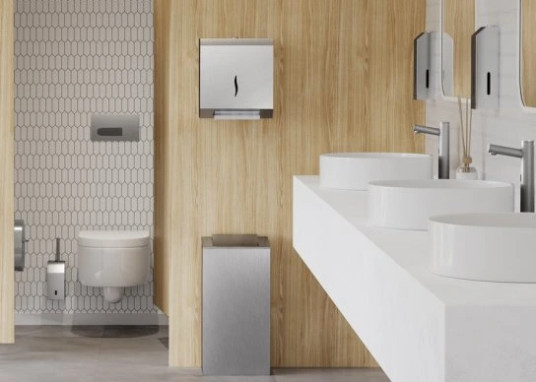
 |  | Výlevka se sklopnou mřiží dodávka +montáž + páková baterie pro výlevku; vč. přivodu vody - teplé+studené vč. Rohvých ventilů, tlak. hadic a vč. kanalizace DN100 s napojením na stoupačku | 1 | kpl |  | - Kč |  | baterie osazena do výšky pro napouštění kbelíků apod. ; odpady přiznány v interiéru; vč. zátky do šroubení pod obklady pro rovohové ventily
 |  | Umyvadlo š. 500mm dodávka+montáž vč. pákové baterie; vč. přivodu vody - teplé+studené vč. Rohvých ventilů, tlak. hadic a vč. Kanalizace DN50 s napojením na stoupačku; č. zrcadla a dávkovače tekutého mýdla | 6 | kpl |  | - Kč |  | vč. zátky do šroubení pod obklady pro rovohové ventily; vč. kotevních a závěsných prvků do předstěny
 |  | vysoušeč rukou el. | 4 | kpl |  | - Kč |  | u umyvadel / alt. Vyuzit st. El. vysoušeč
 |  | uzavírací ventil na patro - voda pisoár, voda umyvadla - teplá a studená | 7 | kpl |  | - Kč
 |  | Nová stoupačka pisoáry a umyvadla DN 100 dodávka +montáž před obezděním | 1 | kpl |  | - Kč |  | výška patra 3,6; vč. úskoků kolem průvlaků
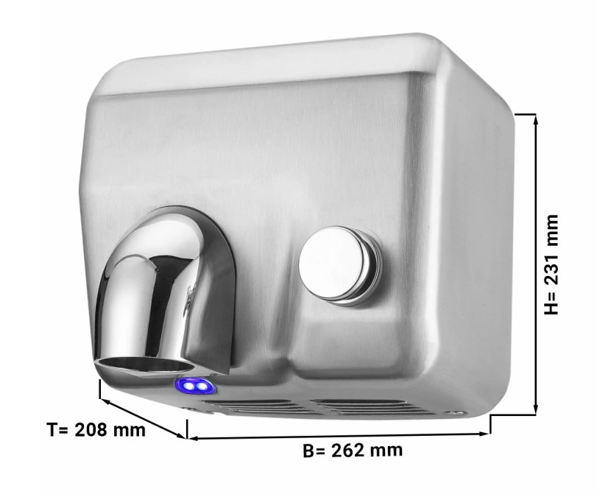
 |  | Nová stoupačka WC +umyvadla DN 150 dodávka +montáž před obezděním | 7 | kpl |  | - Kč |  | vč. úskoků kolem průvlaků
 |  | Stoupačky nové rozvody vody + pisoáry 1 1/2"; TUV 1"+1 1/2"+ napojení - dodávka montáž, tepla voda izolace MIRELON 30mm, potrubí PPR ; montáž před obezděním | 21.6 | m´ |  | - Kč |  | Vnitřní rozvody vody budou provedeny z trubek Wavin PPR PN20 fiber
 |  | Dodávka montáž nové rozvody voda a TUV + napojení do stoupačky, tepla voda izolace MIRELON 20mm, potrubí PPR 1/2" , zakončeno rohovými ventily |  | kpl |  | - Kč |  | agregováno k jednotlivým zařizovacím předmětům
 |  | rozvody elektro - drážky, kabeláž, zapravení, zásuvky, jistič, revize |  |  |  | - Kč |  | interně škola
 |  | Přivod k termohlavici topení - osazeni do zdi | 1 | kpl |  | - Kč |  | Bez porušení vedení; osazeni do rýhy ve zdi
 |  | Liniová vpusť pro sprchový kout - dodávka + monáž vč. naojení na kanalizaci | 2 | kpl |  | - Kč |  | vč. osazeni do podkladního betonu
 |  | Kuchyňská linka - dodávka+montáž vč. pákové baterie; vč. přivodu vody - teplé+studené vč. Rohvých ventilů, tlak. hadic a vč. Kanalizace DN50 s napojením na stoupačku | 1 | kpl |  | - Kč |  | odpady přiznány v interiéru; vč. zátky do šroubení pod obklady pro rovohové ventily
 |  | Dopojení sprch úklid na nové stoupačky - teplá +studená voda | 2 | kpl |  | - Kč | - Kč

 | Podlahy
 |  | obsyp potrubí pískem d+m | 4.832 | m3 |  | - Kč
 |  | dobetonování podkladního betonu C15 tl. 50mm + stěrkový podsyp 8-16mm 50mm | 12.08 | m2 |  | - Kč
 |  | dobetonování podkladního betonu C15 tl. 100mm | 0.45 | m3 |  | - Kč |  | pod paty stoupaček
 |  | doplnění a zapravení hydroizolace modif. asfaltovým pásem tl. 4mm | 12.08 | m2 |  | - Kč
 |  | dobetonování podlahové mazaniny z bet. C15 tl. 100-130mm dos padu sprh. kout | 2 | m2 |  | - Kč |  | sprchové kouty k liniovým vpustím
 |  | dobetonování podlahové mazaniny z bet. C15 tl. 100mm | 12.08 | m2 |  | - Kč
 |  | lehký ocelový poklop 1,0/0,75m zámečnický výrobek protiskluzový povrch - slzička zapuštěný dodávka a montáž vč. zapravení podlahoviny | 2 | kpl |  | - Kč
 |  | Doplnění podalhy po vybourání přičekách vysprávkovým betonem | 0.325 | m3 |  | - Kč
 |  | Broušení podlahy | 51.38 | m2 |  | - Kč |  | Vyrovnání podlahy v celé ploše před nivelací
 |  | Nivelační stěrka 0-15mm+ očičtění podkladu + penetrační nátěr + fabion na stěny | 51.38 | m2 |  | - Kč
 |  | nová keramická dlažba. zakončovací Al lišty + dodávka a obložení vč. spárování a lišt …protiskluzná | 2.00 | m2 |  | - Kč |  | sprchové kouty
 |  | nová podlahovina vinyl + lišty nad fabionem na stěnách + tmel alt. pryskyřičná stěrka se vsypem | 51.38 | m2 |  | - Kč |  | vč. přechodových lišt a soklu / šedý (alt. imitace terraca ) vinyl do mokrých prostor - protiskluznost a vysoká oděruvzdornost do školních prostor + lišty nad fabionem na stěnách + tmel
 |  |  |  |  |  | - Kč | - Kč

 | Stěny/Podhledy | Dozdění příček 1pp po osazení nový stoupaček | 1.5 | m2 |  | - Kč |  | CPP P25 na mVC P25
 |  | WC předstěna z cem.vl. desek 12,5mm na kov. rošt; výška 1200mm | 18.21 | m2 |  | - Kč |  | vč. vodorovné plochy / alt. vyzděno z plynosilikátu 50mm
 |  | umyvadla předstěna z cem.vl. desek 12,5mm na kov. rošt / alt. Fermacell cem. na rošt; výška 1000mm | 4.8 | m2 |  | - Kč |  | vč. vodorovné plochy / alt. vyzděno z plynosilikátu 50mm
 |  | Opláštění stoupaček z cem.vl. desek 12,5mm na kov. Rošt | 32.5 | m´ |  | - Kč |  | sv. výška patra 3250mm / alt. vyzděno z plynosilikátu 50mm
 |  | Systém WC přiček 2000mm s dveřmi 600mm www.schaefer-trennwandsysteme.de - dodávka + montáž | 15.42 | m´ |  | - Kč |  | koje s dveřmi na nožičkách; 6ks dveří s klikou s vnitřním zámkem; WC učitelé + 1x zámek s vložkou; vč. dopojení k rámu okna u obvodové stěny
 |  | Příčky systémové z cementovlálnitých desek na nosný rošt alt plynosilikát tl. 50mm kolem sprchy | 2.5 | m´ |  | - Kč |  | koje WC s dveřmi na nožičkách; dveře s klikou s vnitřním zámkem
 |  | vyrovnání a doplnění omítek - podkladu jádrovou maltou do 15mm | 20 | m2 |  | - Kč
 |  | nový keramický obklad do výšky 2000 vč. zakončovací Al lišty + dodávka a obložení vč. spárování a lišt | 55.82 | m2 |  | - Kč |  | vč. Vodorovné plochy; kovové hranové lišty/ výška 2000mm i pod okny
 |  | nový keramický obklad do výšky 2000 vč. zakončovací Al lišty + dodávka a obložení vč. spárování a lišt | 23.00 | m2 |  | - Kč |  | Kolečm sprchových koutů
 |  | doplněni + zapravení omítek + štuk | 20 | m2 |  | - Kč
 |  | nátěr topení vč. potrubí bílé barvy | 2 | kpl |  | - Kč |  | vč. očistění podkladu; vč. demontáže a montáže tělesa
 |  | revizní otvor stoupačky - plast. Dvířka | 4 | kpl |  | - Kč
 |  | mřizka na venitlační stoupačku - 300/300mm dod.+montáž | 2 | kpl |  | - Kč |  | na WC dámy bude 200/400 osazena vertikálně
 |  | Sprchový kout - neprůhledná zástěna 800/2000 | 2 | kpl |  | - Kč
 |  | koš na odpad umavadla+ WC učitelé + hygienická místnost | 4 | kpl |  | - Kč
 |  | Hydroizolační stěrka za srchy | 12 | m2 |  | - Kč |  | Vč. Vytužení rohů a koutů
 |  | výmalba bílý nátěr nad keram obklady + zatečená místa stropu; do výšky 2m omyvatelný | 153.7 | m2 |  | - Kč |  | stropy - podhledy budou řešeny samost. Zakázkou vč. Osvětlení | sanazce zatečených stropů
 |  | Kuchyňská linka 0,60/1,20m se dřezem dod + mont. - spodní a dolí skŕiňky s policemi;, horní křnky 1,20/0,40/0,80m | 1 | kpl |  | - Kč |  | běžný standard - IKEA a pod.
 |  | instalace provozního řádu | 1 | kpl |  | - Kč | - Kč | Zajistí škola interně

 |  | Vybavení šatny úklid nábytek- lavice, skřiňky | 1 | kpl |  | - Kč |  | Interně dodá škola
 |  | Spotřtebiče kuchyň šatna úklid - lednička + mikrovlnka | 2 | kpl |  | - Kč | - Kč | Interně dodá škola; přivody elektro dodavka školy

